QuestFillBeer
1. Customer_Event01
 | 1.1. 작성 의도
 | - 메뉴얼 리스트의 동작원리에 대해 작성하고 다른 매뉴얼과의 연관성을 구상해본다.

 | 1.2. 메뉴얼 내용
 | 401호 손님은 N ~ N+1시 사이에 복도를 돌아다닙니다.
 | 4층을 가게 될 경우 4층복도를 벗어나기 전까지 절대 손님에게서 눈을 돌리지 마십시오.
 | 눈을 돌리다 벌어지는 일은 아무 책임 지지 않습니다.

 | 1.3. 이벤트 발생 시간 범위
 | 시간 범위 | 인게임 시간 | 현실시간 | N 범위
 | N~N+1 | 1시간 | 1분40초 | 22,23,24,01,02,03,04,05,06

 | - 22시부터 06시 사이의 랜덤한 시간대에 발생되는 이벤트
 | - 현실시간으로 1분 40초 인게임시간으로 1시간동안 진행되는 이벤트이다.

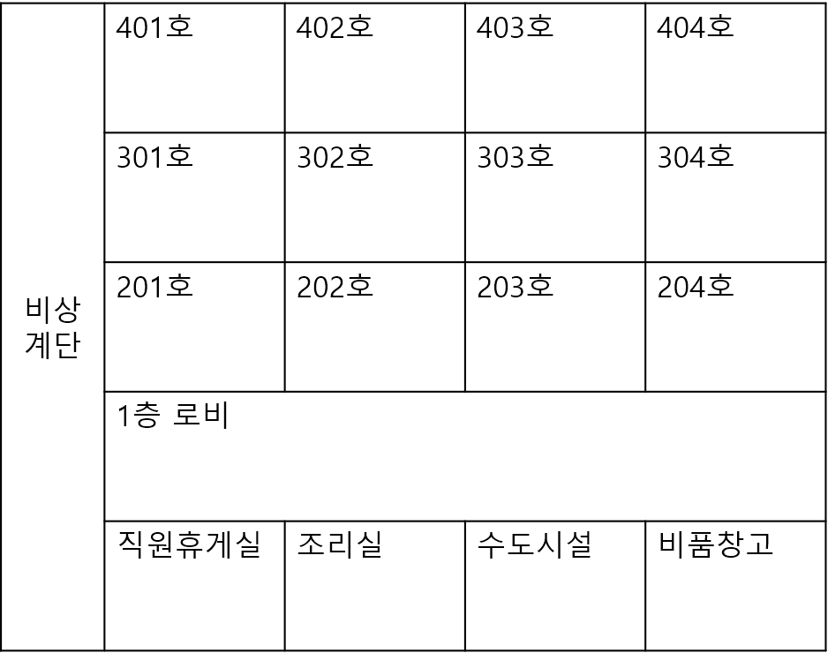
 | 1.4. 이벤트 발생 위치


 | 1.5. 이벤트 발생 범위
 | - 4층 복도 전체를 사용

 | 1.6. 이벤트 원리
 | 기본값
 | - 해당 이벤트를 진행하는 NPC는 해당 복도를 이벤드 시간동안 표기된 방향으로 계속 돌아다닌다.
 | - 해당 이벤트 진행중에는 그 층에 해당하는 복도에는 이벤트 NPC만 돌아다니게 된다.
NPC

 | 플레이어가 복도에 진입 시
 | 1. NPC는 기본적으로 4층 복도 전체를 덮는 감지 범위를 가지고 있다. |  |  |  | 2. 플레이어가 해당 범위 즉, 복도에 들어올 시 NPC는 플레이어를 향해 N의 속도로 다가온다. | - 이때 플레이어의 시야범위 내에 NPC가 들어올 경우 NPC는 움직이지 않는다. | - 플레이어가 복도를 벗어나게 될 경우 NPC는 해당 위치부터 다시 기본값대로 움직이게 된다.
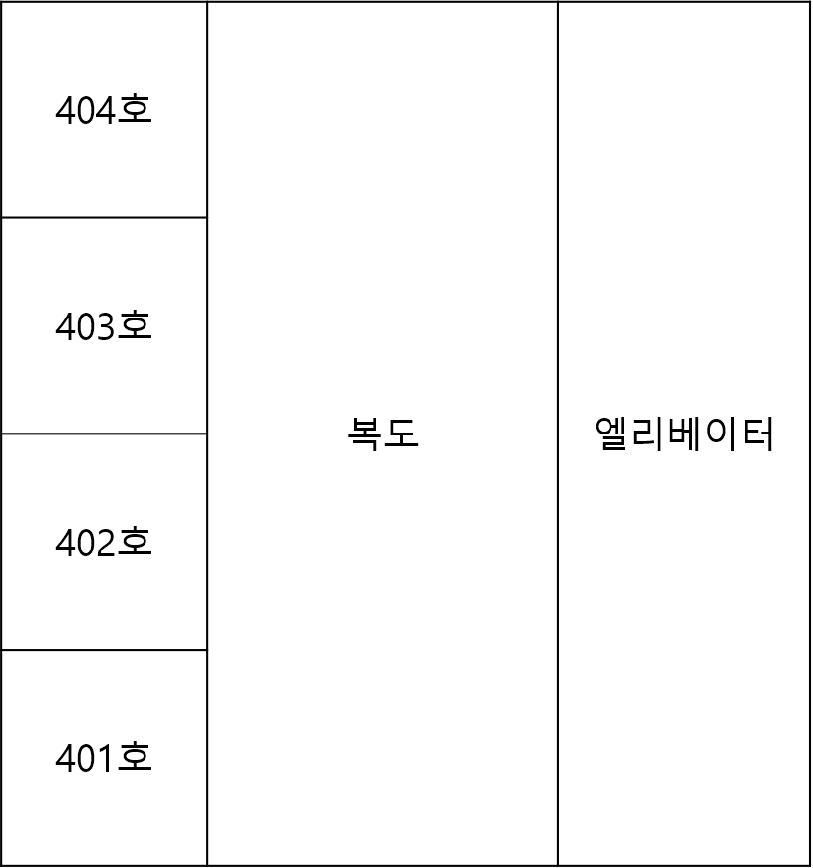

NPC

NPC
NPC

NPC

Play

Play
Play
Play

 | 플레이어가 NPC에게 접촉 시
 | - NPC와 플레이어가 collider 발생 시 해당 이벤트 실패 조건 발동 및 연출 발생

NPC
Play

 | 항목 | 설명
 | 회피조건1 | 해당 이벤트시간동안 4층을 가지 않는다.
 | 회피조건2 | 4층에 가게될 경우 해당 NPC에서 눈을 떼지 않고 이동하기
 | 회피조건3 | NPC를 바라보면서 복도가 아닌 다른 공간으로 이동하기, 이때 다른공간은 복도가 안 보이게 문을 닫아야 한다.
 | 실패조건 | NPC한테서 눈을 떼서 NPC가 플레이어와 collider가 발생한다.

 | 1.7. 이벤트 연출 방법

 | 1.8. 각 메뉴얼과의 상관관계에 의한 플로우 차트

